Guide

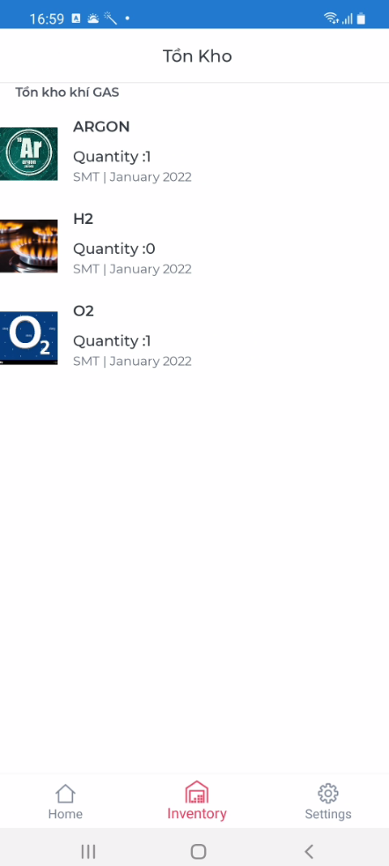
HƯỚNG DẪN SỬ DỤNG PHẦN MỀM SMART GAS

 | 1. Quy trình nhập xuất khí gas cũ:
 |  | B1: Kho sẽ lấy hàng về từ nhà cung cấp
 |  | B2: Bộ phận khi sử dụng sẽ mượn chìa khóa của KHO để lấy khí về, và sau đó nhập kho lên app MRO
 |  | B3: Bộ phận dùng app MRO để xuất kho.

 | 2. Quy trinh nhập xuất khí gas cải tiến
 |  | B1. Kho lấy hàng về từ nhà cung cấp, và tiến hành nhập kho từ app Smart GAS trên desktop về kho của bộ phận.(Do app Smart GAS kết nối với app MRO nên số lượng nhập về cũng được hiển thị trên MRO).Kho dán barcode lên ring ở cổ bình khí
 |  | B2: Khi bộ phận sử dụng, sẽ mượn chìa khóa của KHO để lấy khí về, sẽ dùng app Smart GAS cài trên mobile để thực hiện xuất kho
 |  | B3: Khi trả bình rỗng,bộ phận sẽ quet barcode bằng app Smart GAS , rồi trả ring đeo ở bình cho KHO

KHO
Smart Gas
Desktop
Nhập kho, dán barcode lên ring

MRO APP
 |  |  |  |  | MRO app hiển thị đầy đủ thông tin nhập xuất khí gas

Xuất kho bằng barcode
Smart Gas
Mobile
Bộ Phận

Trả bình bằng barcode

 | Note: | Bộ phận không dùng app MRO để nhập và xuất khí gas, mọi quá trình nhập khí gas về app MRO sẽ do kho nhập từ app Smart GAS trên desktop.
 |  | Khi lấy bình khí về sử dụng sẽ dùng điện thoại cài app Smart GAS để xuất
 |  | Do ở khu vực để khí gas không có wifi nên các bộ phận đưa bình về nơi có wifi mang wisol ap, wisol line rồi xuất ra bằng app trên mobile.

 | Link file APK cài app mobile: |  | \\10.70.21.236\AppUpdate\Dang_PI\SmartGAS\apk

 | User/pass: là user và pass vào app MRO


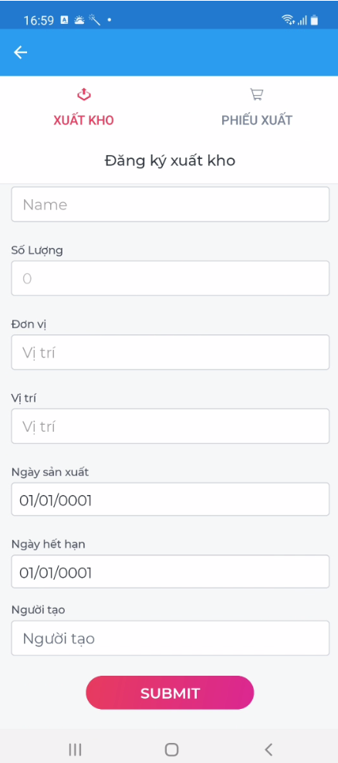

 |  |  |  | Sử dụng scan barcode để xuất kho.
 |  |  |  | Sau khi scan barcode sẽ nhấn submit để thực hiện xuất kho

Sheet1
